시스템프로세스
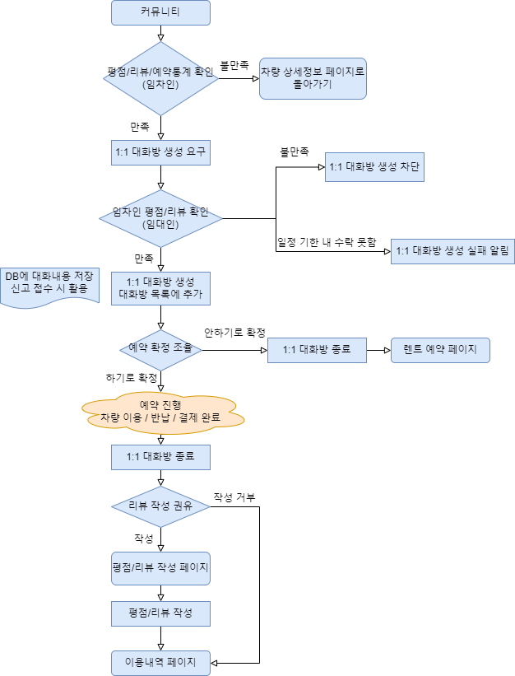
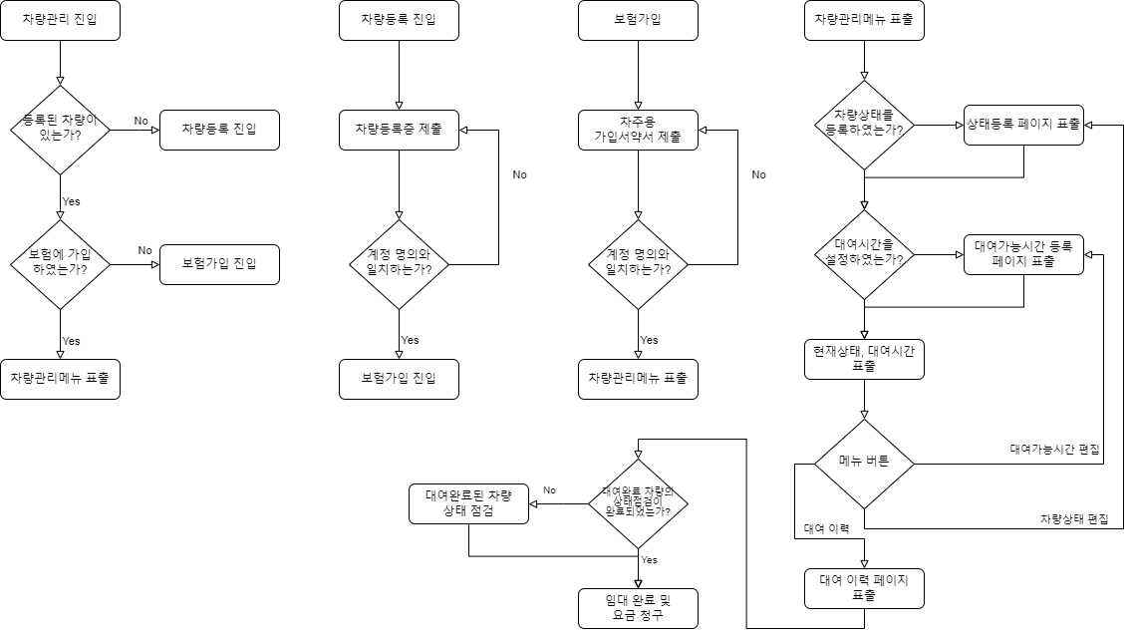
렌트 예약
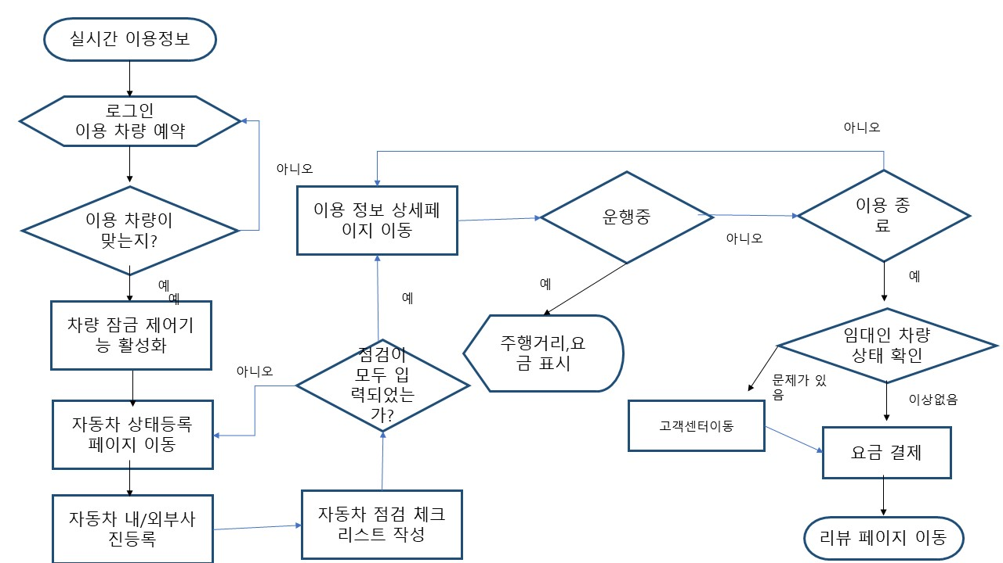

로그인 여부
N
로그인 페이지 이동

Y
검색 옵션 선택
지도
예약 페이지 이동 (지도)
현위치
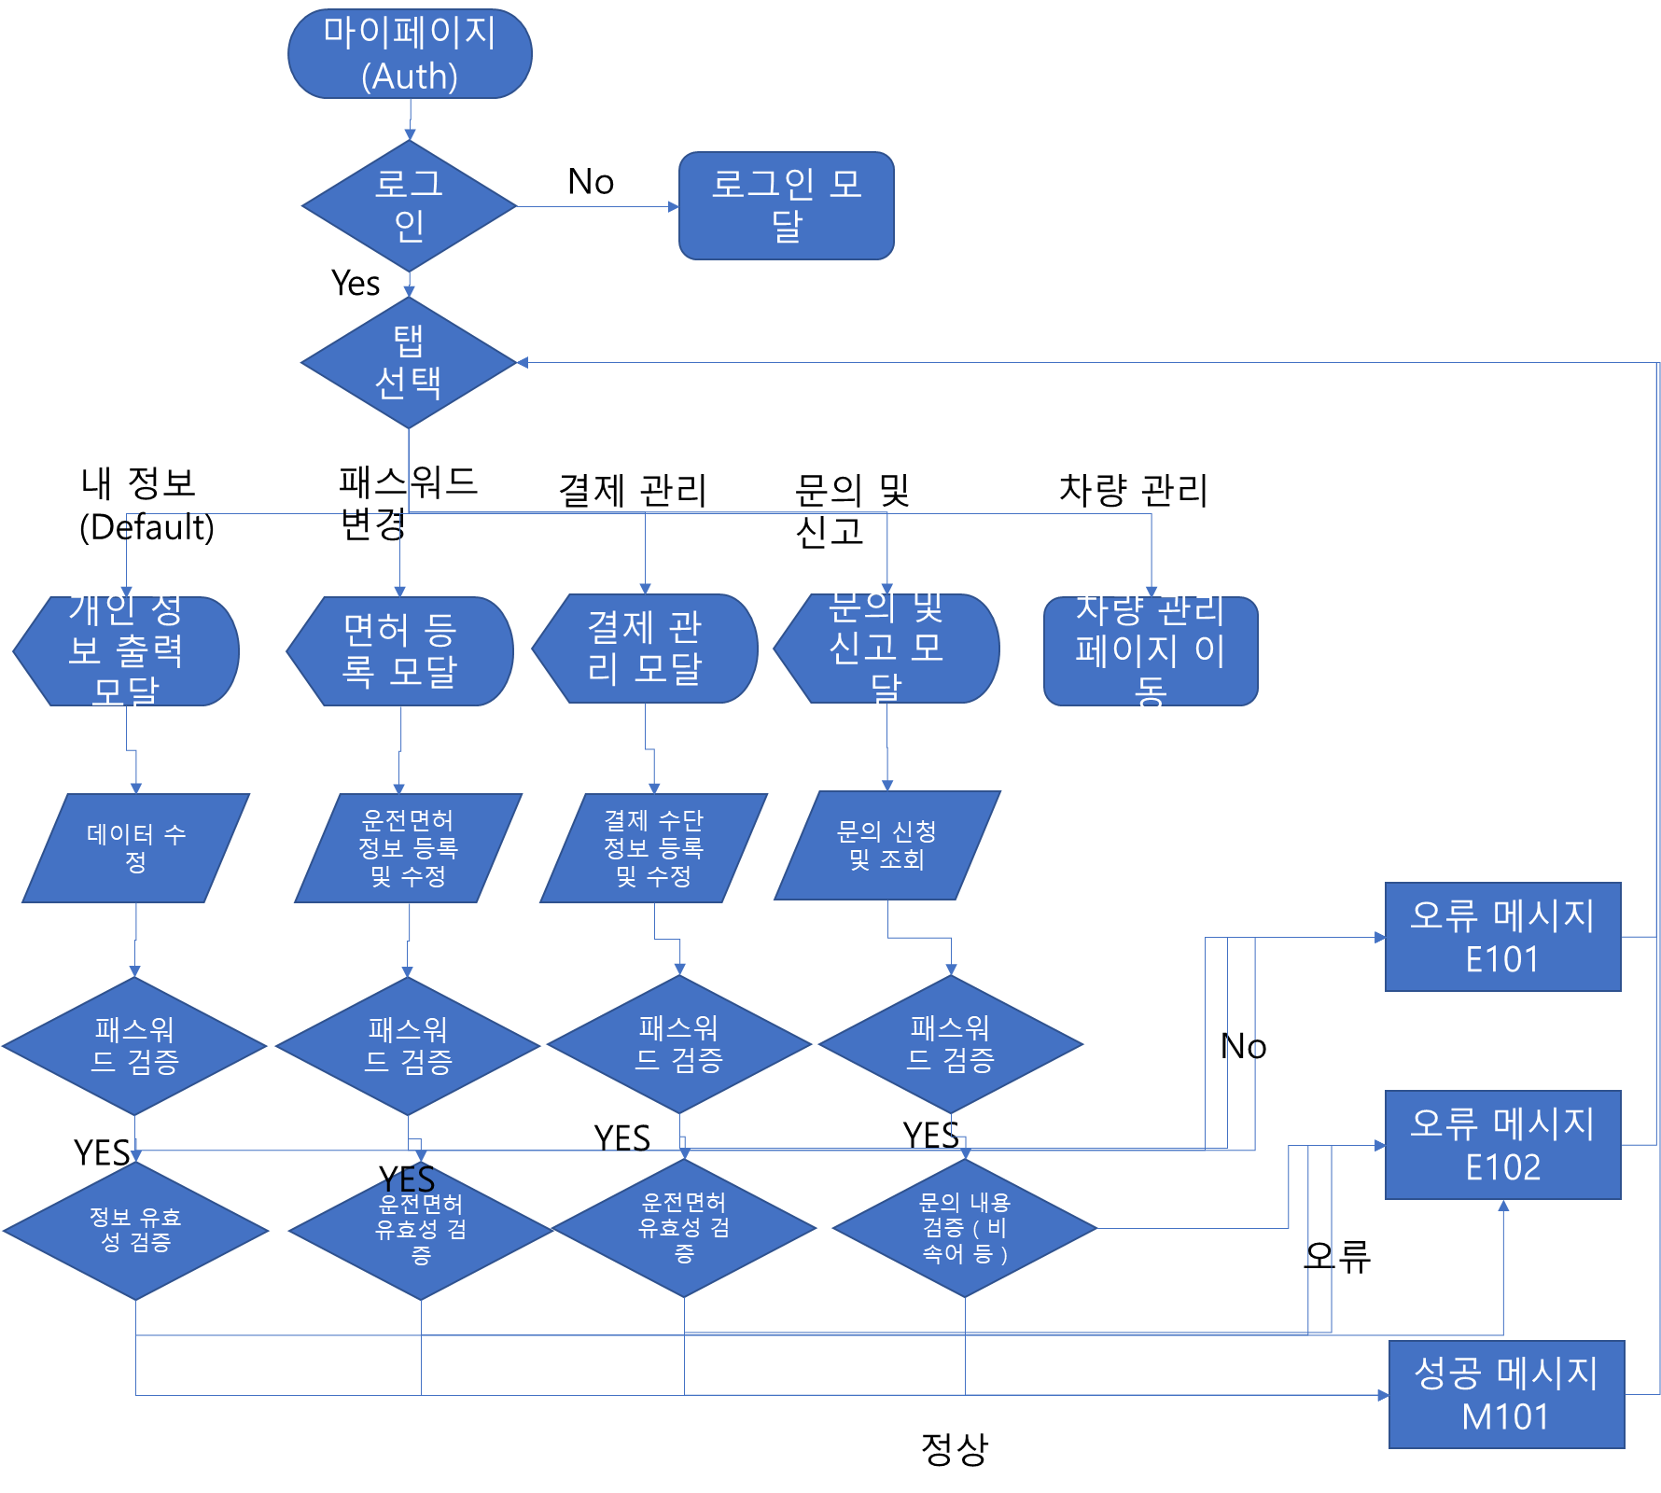
조건
기간/지역/금액
예약 가능 차량 조회
예약 페이지 이동 (조건)
실시간 차량 위치 정보 마커표시

예약 가능 차량 조회

차량 상세 정보 페이지
커뮤니티

이용기간 설정
보험 가입

예약 확정

이용내역관리

